task5-7
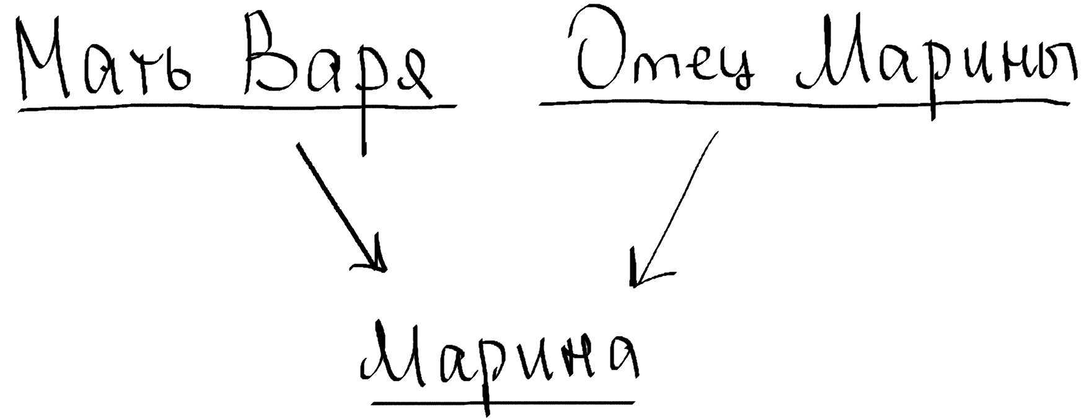
5) |  |  | A1 | A2 |  |  | A1 | A2
 | R1 | = | 2024-09-09 | Петя | R2 | = | 9 | дева
 |  |  | 2024-08-30 | Женя |  |  | 5 | телец
 |  |  |  |  |  |  | 1 | козерог

 | R3 | = | 2024-09-09 | Петя | 9 | дева
 |  |  | 2024-08-30 | Женя | 9 | дева

6) |  |  | 12 | 3 |  |  | 11
 |  |  | 56 | 5 |  |  | 3
 | R1 | = | 86 | 8 | R2 | = | 87
 |  |  | 5 | 3 |  |  | 90
 |  |  | 14 | 17 |  |  | 5
 |  |  | 9 | 32 |  |  | 9

 |  |  | R3 | = | 12
 |  |  |  |  | 56
 |  |  |  |  | 5

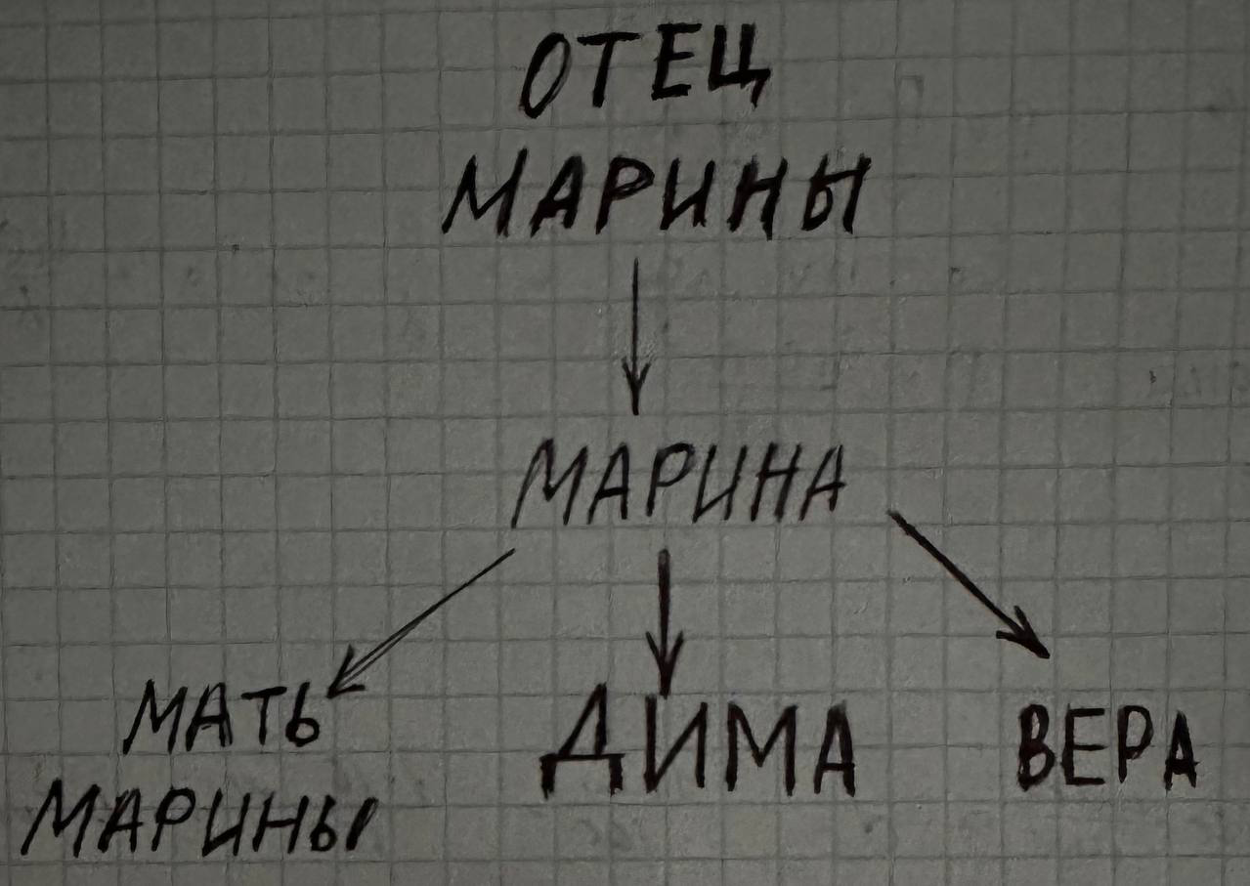
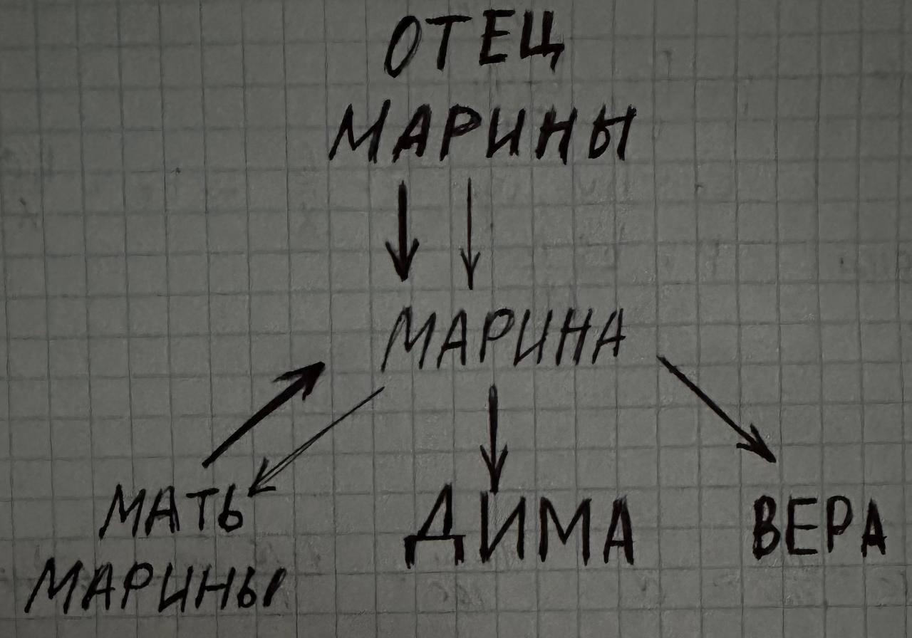
7) | Иерархическая модель данных |  |  |  |  |  |  |  | Сетевая модель данных

task15-17
15)
ANIMATE->PAYMENT
ANIMATE->HOTEL
PAYMENT->HOTEL

16)
ANIMATE->(PAYMENT, HOTEL, SEASON)
PAYMENT->SEASON
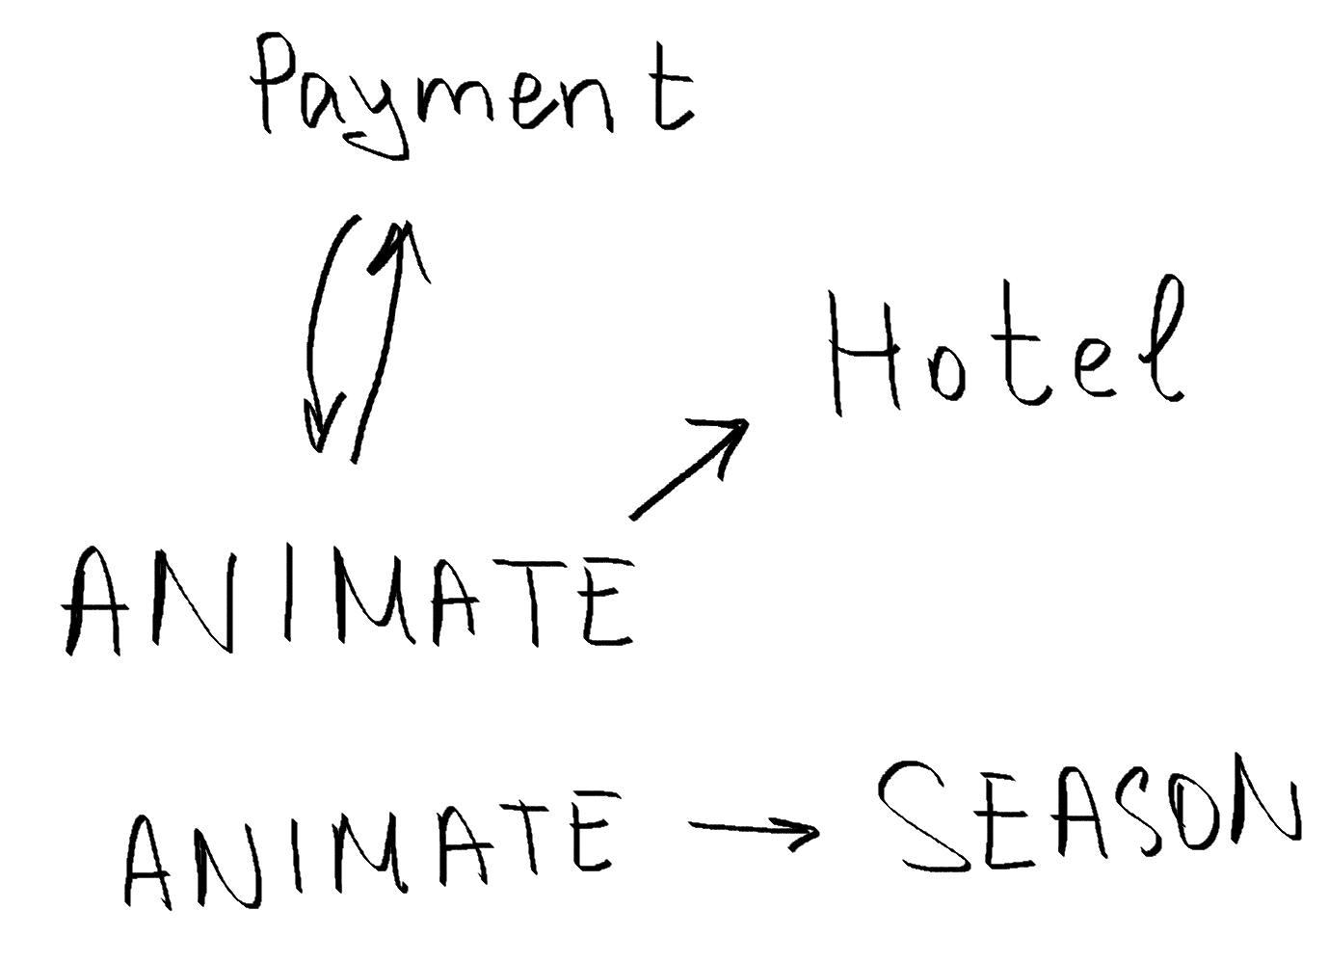
17)

